楼盘列表
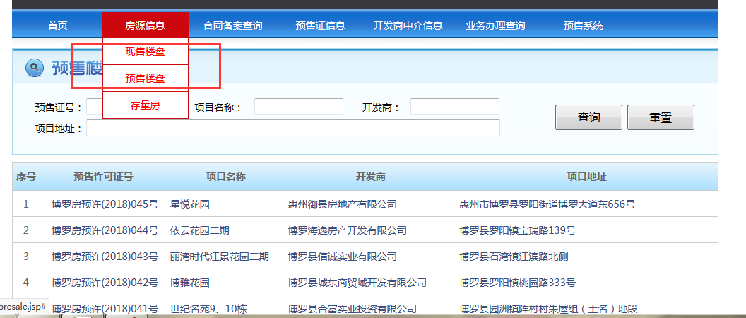
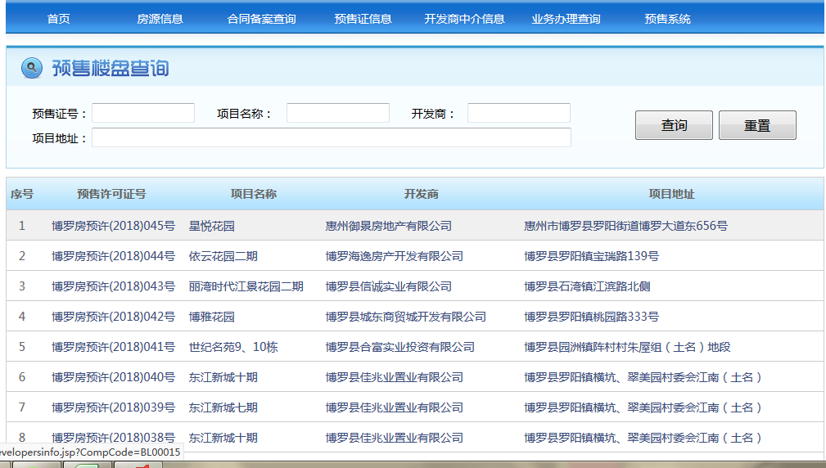
http://119.146.67.130:8083/web/
序号 | 预/现售许可证号 | 项目名称 | 开发商 | 项目地址 | 时间
1 | 博罗房预许(2018)045号 | 星悦花园 | 惠州御景房地产有限公司 | 惠州市博罗县罗阳街道博罗大道东656号 | 2018-04-01
2 | 441322021003GB01269F0012 | 汇金广场 | 惠州市景龙实业有限公司 | 博罗县龙溪镇龙桥大道1238号 | 2018-04-01

 | 注：现售和预售均需采集；

预售许可证信息
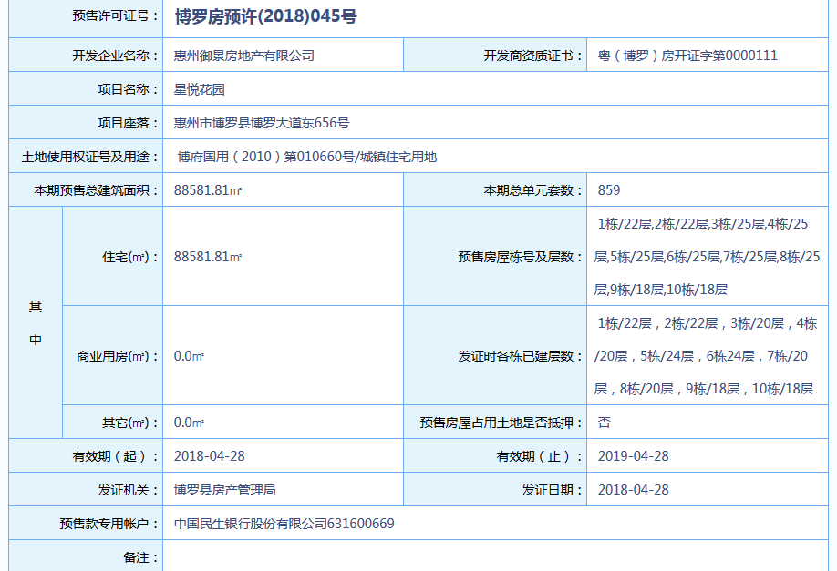
序号 | 预售许可证号 | 开发企业名称 | 开发商资质证书 | 项目名称 | 项目座落 | 土地使用权证号及用途 | 本期预售总建筑面积 | 本期总单元套数 | 其中-住宅（㎡） | 预售房屋栋号及层数 | 其中-商业（㎡） | 预售房屋栋号及层数 | 其中-其它（㎡） | 预售房屋占用土地是否抵押 | 有效期起 | 有效期止 | 发证机关 | 发证时间 | 预售款专用帐户 | 备注 | 时间
1 | 博罗房预许(2018)045号 | 惠州御景房地产有限公司 | 粤（博罗）房开证字第0000111 | 星悦花园 | 惠州市博罗县博罗大道东656号 | 博府国用（2010）第010660号/城镇住宅用地 | 88581.81㎡ |  | 88581.81㎡ | 1栋/22层,2栋/22层,3栋/25层,4栋/25层,5栋/25层,6栋/25层,7栋/25层,8栋/25层,9栋/18层,10栋/18层 |  |  |  |  | 2018-04-28 | 2019-04-28 | 博罗县房产管理局 | 2018-04-28 | 中国民生银行股份有限公司631600669

 | 点击列表页的预售许可证号，可进入此详情页 |  |  |  |  | 现售楼盘无此页面数据，点击许可证号直接进入开发商信息页

楼栋信息
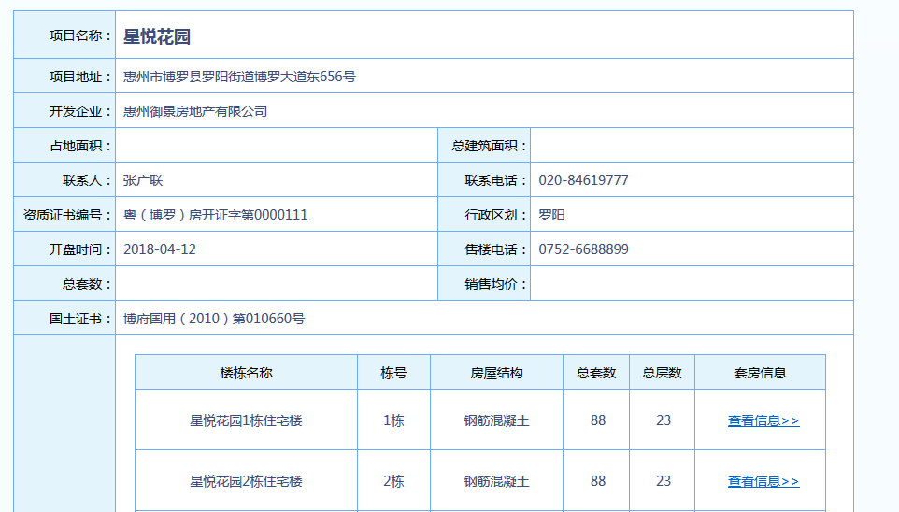
序号 | 项目名称 | 项目地址 | 开发企业 | 占地面积 | 总建筑面积 | 联系人 | 联系电话 | 资质证书编号 | 行政区划 | 开盘时间 | 售楼电话 | 总套数 | 销售均价 | 国土证书 | 楼栋名称 | 栋号 | 房屋结构 | 总套数 | 总层数 | 更新时间

房号
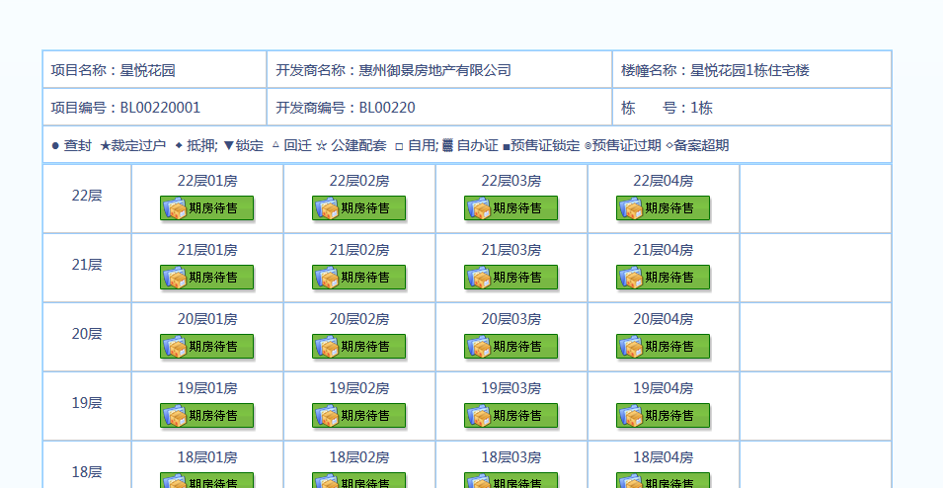
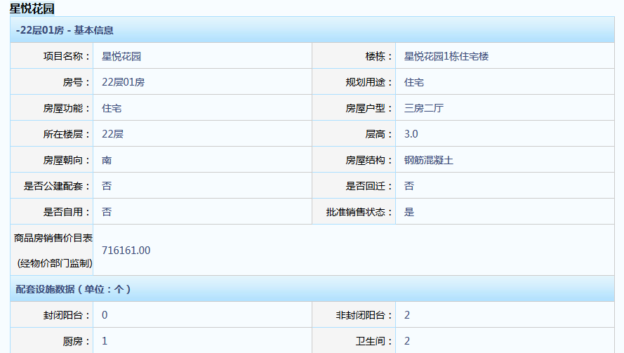
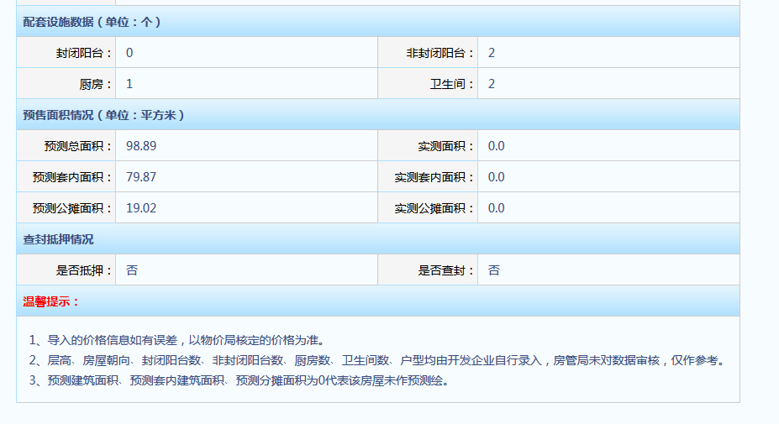
序号 | 项目名称 | 预售证号 | 开发商名称 | 楼幢名称 | 栋号 | 楼层 | 房号 | 房号颜色 | 规划用途 | 房屋功能 | 房屋户型 | 层高 | 房屋朝向 | 房屋结构 | 是否公建配套 | 是否回迁 | 是否自用 | 批准销售状态 | 商品房销售价目表(经物价部门监制) | 封闭阳台 | 非封闭阳台 | 厨房 | 卫生间 | 预测总面积 | 实测面积 | 预测套内面积 | 实测套内面积 | 预测公摊面积 | 实测公摊面积： | 是否抵押 | 是否查封 | 更新/新增 | 更新时间
 | 星悦花园 | 博罗房预许(2018)045号 | 惠州御景房地产有限公司 | 星悦花园1栋住宅楼 | 1栋 | 22层 | 22层01房 | 绿色+期房待售 | 住宅 | 住宅 | 三房二厅 | 3 | 南 | 钢筋混凝土 | 否 | 否 | 否 | 是 | 716161 | 0 | 2 | 1 | 1

